3Dリソース
コネクトシティ_仕様書_3Dリソース

仕様書：3Dリソース

トップページ
 | 3Dモデル
3Dリソース

 | ファイル名 (オブジェクト名) | 説明 |  | 拡張子

 | player.fbx | ユーザーが操作するプレイヤーキャラクター |  | fbx

 | 特徴

 | 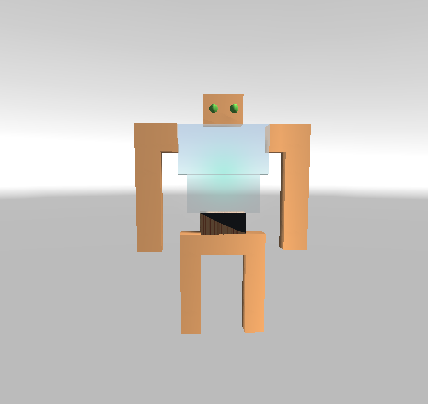 |  | ・壊れかけのロボットをイメージ ・二足歩行で移動する。奥行きに移動する事ができない

 | ファイル名 (オブジェクト名) | 説明 |  | 拡張子

 | move_block.fbx | 空間操作する事が可能なオブジェクト |  | fbx

 | 特徴

 |  |  | ・オブジェクトは鉄ブロックをイメージ ・

 | ファイル名 (オブジェクト名) | 説明 |  | 拡張子

 | no_move_block.jbx | 空間操作する事ができないオブジェクト |  | fbx

 | 特徴

 | 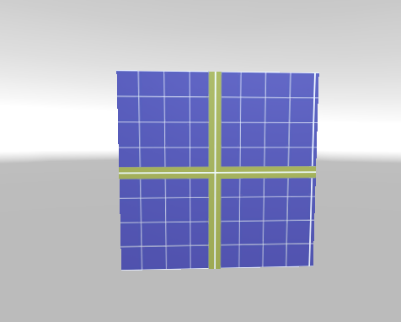 |  | ・ブロックはレンガ調をイメージ ・

 | ファイル名 (オブジェクト名) | 説明 |  | 拡張子

 | goal.fbx | プレイヤーが触れるとステージクリアとなるオブジェクト |  | fbx

 | 特徴

 | 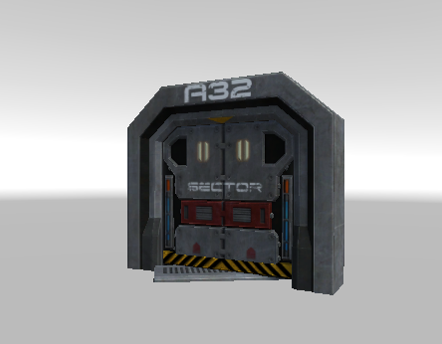 |  | ・近未来のゲート ・プレイヤーが触れた際、ステージクリアとなり、次のステージに進むことができる。 ・

 | ファイル名 (オブジェクト名) | 説明 |  | 拡張子

 | enemy.fbx | プレイヤーの行く手を阻む妨害キャラクター |  | fbx

 | 特徴

 | 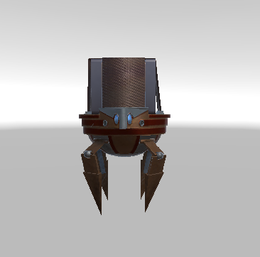 |  | ・敵は高性能なロボットをイメージ ・敵に触れるとゲームオーバーとなり、最初からやり直しとなる ・空間操作で敵をブロックに挟んで、倒す事ができる

 | ファイル名 (オブジェクト名) | 説明 |  | 拡張子

 | gravity.fbx | プレイヤーが一定方向に移動するオブジェクト |  | fbx

 | 特徴

 | 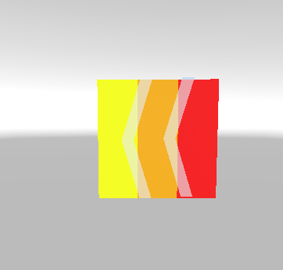 |  | ・重力の中に入るとプレイヤーが矢印の方向へ自動で移動する

 | ファイル名 (オブジェクト名) | 説明 |  | 拡張子

 | laser.fbx | 一定時間ごとに放射するレーザー |  | fbx

 | 特徴

 | 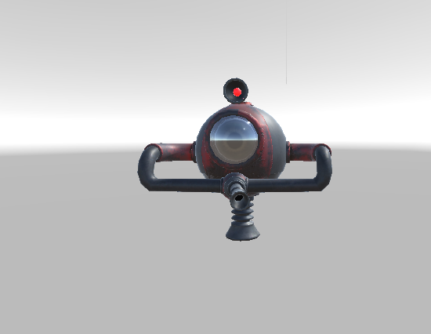 |  | ・固定用の砲台を想定

 | ファイル名 (オブジェクト名) | 説明 |  | 拡張子

 | brittle_block.fbx | 空間操作で動かしたブロックが床に当たると崩れるオブジェクト |  | fbx

 | 特徴

 | 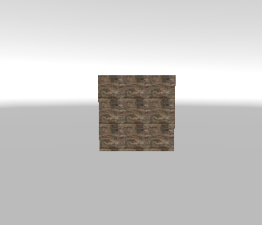 |  | 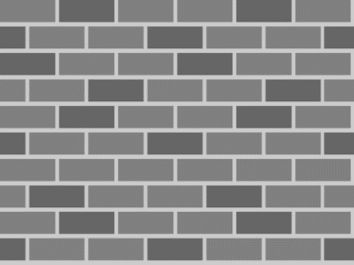 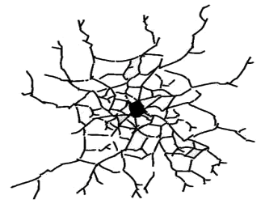 ・空間操作で操作可能ブロックとぼろいブロックが触れると壊れる ・ゲームプレイ中にブロックが壊れた場合、復元する事はない。 ・「ステージをやり直した場合」のみ復元する。 ▼理想のイラスト

 | ファイル名 (オブジェクト名) | 説明 |  | 拡張子

 | brittle_ceiling.fbx | 空間操作で動かしたブロックが天井に当たると崩れるオブジェクト |  | fbx

 | 特徴

 |  |  | ・空間操作で操作可能ブロックとぼろい天井が触れると壊れる ・ゲームプレイ中に天井が壊れた場合、復元する事はない。 ・「ステージをやり直した場合」のみ復元する。 ▼理想のイラスト

 | ファイル名 (オブジェクト名) | 説明 |  | 拡張子

 |  |  |  | fbx

 | 特徴

 |  |  | ・ ・ ▼理想のイラスト

 | ファイル名 (オブジェクト名) | 説明 |  | 拡張子

 |  |  |  | fbx

 | 特徴

 |  |  | ・ ・ ▼理想のイラスト

 | ファイル名 (オブジェクト名) | 説明 |  | 拡張子

 |  |  |  | fbx

 | 特徴

 |  |  | ・ ・ ▼理想のイラスト

 | ファイル名 (オブジェクト名) | 説明 |  | 拡張子

 |  |  |  | fbx

 | 特徴

 |  |  | ・ ・ ▼理想のイラスト

